Arkusz1
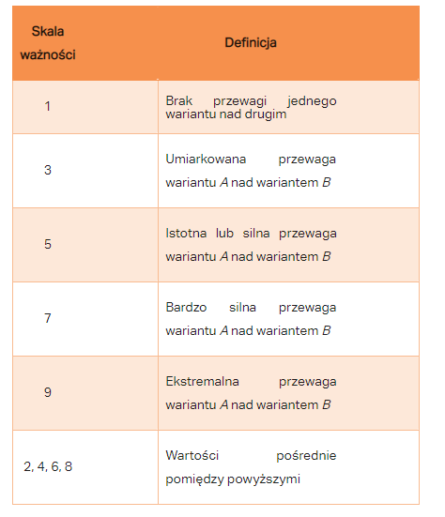
 | Matryca | Rodzaj_matrycy | Rozdzielczosc_w | Rozdzielczosc_h | Jakosc_ekranu | Czas_reakcji_matrycy | Czestotliwosc_odswiezania | Kontrast_statyczny | Cena | Ocena | Liczba_ocen | Względna ważność elementów
Matryca | 1.00 | 5.00 | 5.00 | 5.00 | 7.00 | 9.00 | 9.00 | 9.00 | 0.13 | 0.50 | 5.00
Rodzaj_matrycy | 0.20 | 1.00 | 0.17 | 0.17 | 1.00 | 5.00 | 3.00 | 0.20 | 0.20 | 0.80 | 5.00
Rozdzielczosc_w | 0.20 | 2.50 | 1.00 | 1.00 | 3.00 | 5.00 | 5.00 | 0.25 | 0.50 | 0.50 | 5.00
Rozdzielczosc_h | 0.20 | 1.00 | 1.00 | 1.00 | 3.00 | 5.00 | 5.00 | 0.25 | 0.80 | 0.80 | 5.00
Jakosc_ekranu | 0.14 | 1.00 | 0.33 | 0.33 | 1.00 | 5.00 | 3.00 | 5.00 | 3.00 | 0.20 | 5.00
Czas_reakcji_matrycy | 0.11 | 0.20 | 0.20 | 0.20 | 0.20 | 1.00 | 0.25 | 0.14 | 0.20 | 0.50 | 5.00
Czestotliwosc_odswiezania | 0.11 | 0.33 | 0.20 | 0.20 | 0.33 | 2.50 | 1.00 | 0.17 | 0.17 | 0.13 | 5.00
Kontrast_statyczny | 0.11 | 5.00 | 2.50 | 2.50 | 0.20 | 3.33 | 1.67 | 1.00 | 1.00 | 0.50 | 5.00
Cena | 5.00 | 1.67 | 1.25 | 1.25 | 0.33 | 5.00 | 1.67 | 1.00 | 1.00 | 0.50 | 5.00
Ocena | 1.25 | 1.25 | 1.25 | 1.25 | 1.25 | 1.25 | 1.25 | 1.25 | 1.25 | 1.00 | 5.00
Liczba_ocen | 0.20 | 0.20 | 0.20 | 0.20 | 0.20 | 0.20 | 0.20 | 0.20 | 0.20 | 0.20 | 1.00

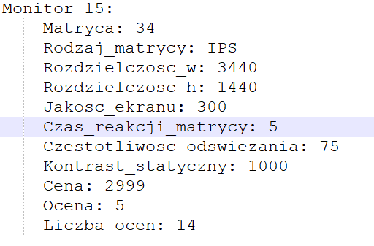

 | 1.00 | 0.20 | 0.20 | 0.20 | 0.00 | 0.00 | 0.00 | 0.00 | 0.00 | 0.00 | 0.00
 | 5.00 | 1.00 | 0.00 | 0.00 | 0.00 | 0.00 | 0.00 | 0.00 | 0.00 | 0.00 | 0.00
 | 5.00 | 0.40 | 1.00 | 1.00 | 0.00 | 0.00 | 0.00 | 0.00 | 0.00 | 0.00 | 0.00
 | 5.00 | 1.00 | 1.00 | 1.00 | 0.00 | 0.00 | 0.00 | 0.00 | 0.00 | 0.00 | 0.00
 | 7.00 | 1.00 | 3.00 | 3.00 | 1.00 | 0.00 | 0.00 | 0.00 | 0.00 | 0.00 | 0.00
 | 9.00 | 5.00 | 5.00 | 5.00 | 5.00 | 1.00 | 0.00 | 0.00 | 0.00 | 0.00 | 0.00
 | 9.00 | 3.00 | 5.00 | 5.00 | 3.00 | 0.40 | 1.00 | 0.00 | 0.00 | 0.00 | 0.00
 | 9.00 | 0.20 | 0.40 | 0.40 | 5.00 | 0.30 | 0.60 | 1.00 | 0.00 | 0.00 | 0.00
 | 0.20 | 0.60 | 0.80 | 0.80 | 3.00 | 0.20 | 0.60 | 1.00 | 1.00 | 0.00 | 0.00
 | 0.80 | 0.80 | 0.80 | 0.80 | 0.80 | 0.80 | 0.80 | 0.80 | 0.80 | 1.00 | 0.00
 | 5.00 | 5.00 | 5.00 | 5.00 | 5.00 | 5.00 | 5.00 | 5.00 | 5.00 | 5.00 | 1.00

